Hoja1
2024-05-07

LA PAZ 28 - HAEDO 4460-2005
BUENOS AIRES luquearti@gmail.com
____________________________________________________________________________________
 |  |  | "PITONES"
 |  |  | Con y Sin TOPE

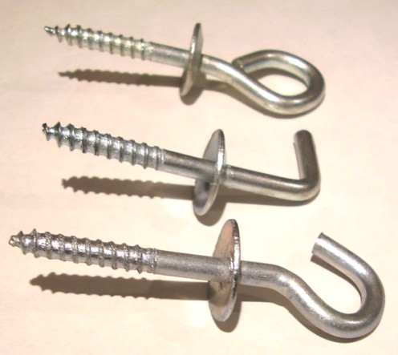

ABIERTO – CERRADO - ESCUADRA

CON TOPE
COD. | Nº | ENVASE | PRECIO
PICC-010 | Nº 5 | 50 | 2235.99
PICC-011 | Nº 6 | 50 | 2981.32
PICC-012 | Nº 8 | 50 | 4318.52
PICC-013 | Nº10 | 25 | 3672.71

SIN TOPE
COD. | Nº | ENVASE | PRECIO
PICS-010 | Nº 5 | 100 | 2871.70
PICS-011 | Nº 6 | 100 | 3794.09
PICS-012 | Nº 8 | 100 | 4778.86
PICS-013 | Nº10 | 50 | 4176.86

PRECIO POR ENVASE

